ﾊﾟｲﾙﾏﾌﾗｰ
ハッカ油パイルクールマフラー 【.＠720】

 | CLHK181 | CLHK180
 | キタノカオリ | ラインミント | 計
JOD柄名 | 柄1 | 柄2
初回 | 1 | 1 | 2 | 2024-04-15 | 発注時にはパッケージ組成表示の目隠し対応を指示してください
追加 | 30 | 30 | 60 | 2024-06-01
JOD返品 | 1 |  | 1 | 2024-07-09
追加 | 0 | 0 | 0 | 2024-08-26
追加 |  |  | 0
追加 |  |  | 0
総数 | 32 | 31 | 63
撮影サンプル | 1 | 1 | 2 | 2024-04-15
JOD① |  | 1 | 1 | 2024-06-10
JOD② | 2 |  | 2 | 2024-06-12
JOD③ | 3 | 5 | 8 | 2024-06-13
JOD④ | 2 | 3 | 5 | 2024-06-14
JOD⑤ | 2 | 4 | 6 | 2024-06-14
JOD⑥ |  | 1 | 1 | 2024-06-17
JOD⑦ |  | 1 | 1 | 2024-06-20
JOD⑧ |  | 2 | 2 | 2024-06-26
JOD⑨ | 1 |  | 1 | 2024-07-11
JOD⑩ | 1 |  | 1 | 2024-07-12
JOD⑪ |  | 1 | 1 | 2024-07-16
JOD⑫ |  | 1 | 1 | 2024-07-18
ネット |  | 1 | 1 | 2024-07-16
ネット |  | 2 | 2 | 2024-07-23
ネット | 1 | 1 | 2 | 2024-08-08
ネット |  | 1 | 1 | 2024-08-16
 |  |  | 0
 |  |  | 0
 |  |  | 0
 |  |  | 0
 |  |  | 0
 |  |  | 0
 |  |  | 0
JODルフェリ0606(表4) |  |  | 0 | 6/4～
出荷数 | 13 | 25 | 38
残数 | 19 | 6 | 25

ハッカ油パイルクールマフラー 【.＠720】

 | CLHK181 | CLHK180
 | キタノカオリ | ラインミント | 計
JOD柄名 | 柄1 | 柄2
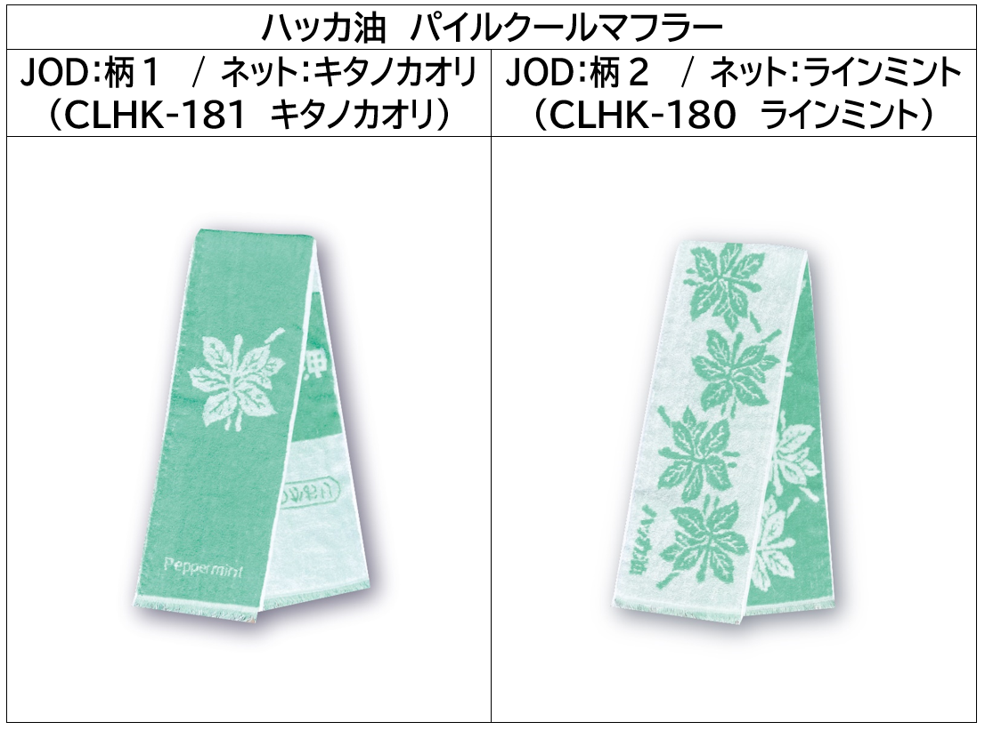
残数 | 19 | 6 | 25
在庫確認 | 0 | 0 | 0 | 2025-08-21
在庫確認 | 0 | 0 | 0 | 2026-03-06
追加 |  |  | 0
追加 |  |  | 0
追加 |  |  | 0
総数 | 19 | 6 | 25
ネット | 1 | 1 | 2 | 2025-06-30
ネット | 1 | 1 | 2 | 2025-07-07
ネット |  | 1 | 1 | 2025-08-06
ネット |  | 1 | 1 | 2026-06-15
 |  |  | 0
 |  |  | 0
 |  |  | 0
 |  |  | 0
 |  |  | 0
 |  |  | 0
 |  |  | 0
 |  |  | 0
 |  |  | 0
 |  |  | 0
 |  |  | 0
 |  |  | 0
 |  |  | 0
 |  |  | 0
 |  |  | 0
 |  |  | 0
 |  |  | 0
 |  |  | 0
 |  |  | 0
 |  |  | 0
 |  |  | 0
出荷数 | 2 | 4 | 6
残数 | 17 | 2 | 19

